土地案例
 | 地块名称 | 城市 | 用地性质 | 区县 | 建设用地面积(㎡) | 容积率 | 成交日期 | 成交楼面价(元/㎡)
A | 北京经济技术开发区路东区E16街区E16C-3、E16C-5、E16S-1地块 | 北京市 | 商业/办公用地 | 大兴区 | 33071.62 | 3.7 | 2018-06-14 | 14948.05
B | 北京经济技术开发区路东区C14C-1、C14C-2、C14S-1地块B4综合性商业金融服务业用地及S41公用停车场用地 | 北京市 | 商业/办公用地 | 大兴区 | 66237.2 | 3.99 | 2017-08-08 | 14580.09
 | 大兴开发区北区1号地DX00-0301-0145地块 | 北京市 | 商业/办公用地 | 大兴区 | 18303.33 | 3.2 | 2017-04-06 | 22024.54
C | 大兴区北臧村生物医药基地DX00-0502-0008地块 | 北京市 | 商业/办公用地 | 大兴区 | 29183.54 | 2.5 | 2017-03-30 | 14528.7
 | 大兴开发区北区1号地DX00-0301-0144地块 | 北京市 | 商业/办公用地 | 大兴区 | 23639.39 | 3.2 | 2016-12-20 | 13618.7
 | 大兴区黄村镇兴华大街DX00-0202-0307地块 | 北京市 | 商业/办公用地 | 大兴区 | 33619.79 | 4 | 2016-05-05 | 24836.59
 | 大兴区北臧村生物医药基地DX00-0501-6003地块 | 北京市 | 商业/办公用地 | 大兴区 | 71916.58 | 1.5 | 2016-02-26 | 16778.68
 | 大兴区北臧村生物医药基地DX00-0502-0013地块 | 北京市 | 商业/办公用地 | 大兴区 | 47919.26 | 3 | 2016-02-23 | 9042.96
 | 大兴区北臧村生物医药基地DX00-0501-0010地块 | 北京市 | 商业/办公用地 | 大兴区 | 61900.3 | 1.8 | 2015-12-23 | 17680.68
 | 大兴区北臧村生物医药基地DX00-0501-0009地块 | 北京市 | 商业/办公用地 | 大兴区 | 66594.82 | 1.8 | 2015-12-23 | 16350.9
 | 大兴区庞各庄镇PGZ02-34地块(原庞各庄镇镇区改造项目5号地部分地块) | 北京市 | 商业/办公用地 | 大兴区 | 24464 | 2 | 2015-07-01 | 9565.07
 | 大兴区新城北区DX00-0301-6001地块 | 北京市 | 商业/办公用地 | 大兴区 | 38024.39 | 2.8 | 2015-06-30 | 9110.71
 | 大兴区采育镇区六号地-1土地一级开发项目01-0044地块 | 北京市 | 商业/办公用地 | 大兴区 | 13920.77 | 1.2 | 2015-06-26 | 7303.19
 | 大兴区三合庄改造区A组团0202-0907地块商业用地 | 北京市 | 商业/办公用地 | 大兴区 | 6189.23 | 1 | 2015-01-07 | 20843.43
 | 大兴区西红门0302-010-2地块F3其它类多功能用地 | 北京市 | 商业/办公用地 | 大兴区 | 40417.42 | 3 | 2014-05-06 | 15752.31
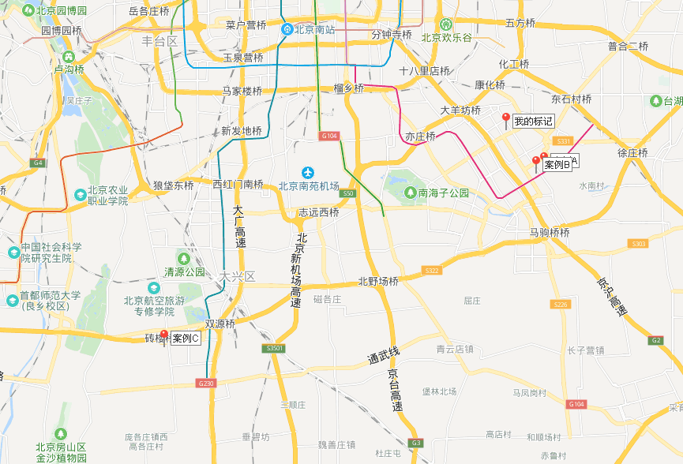

办公案例
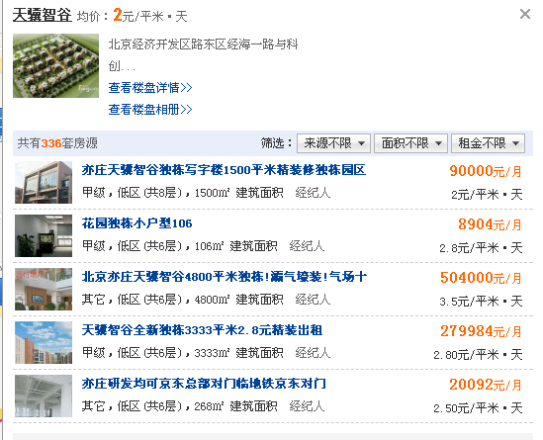

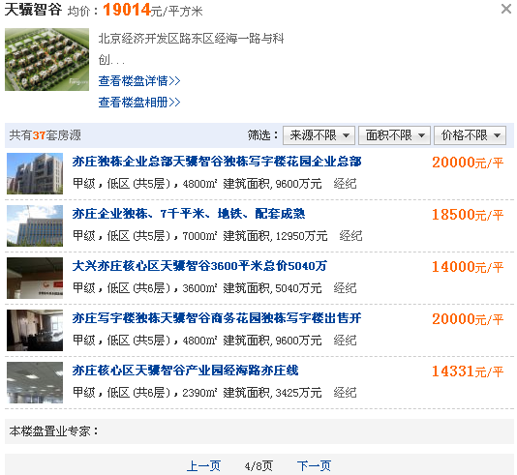

商业案例
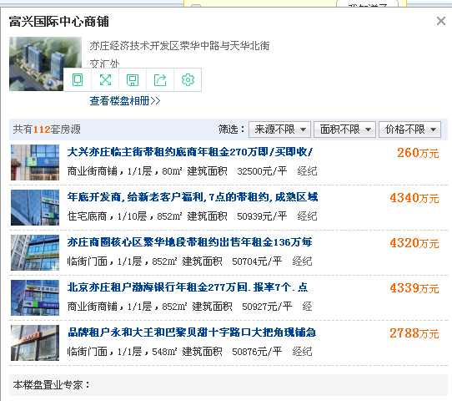
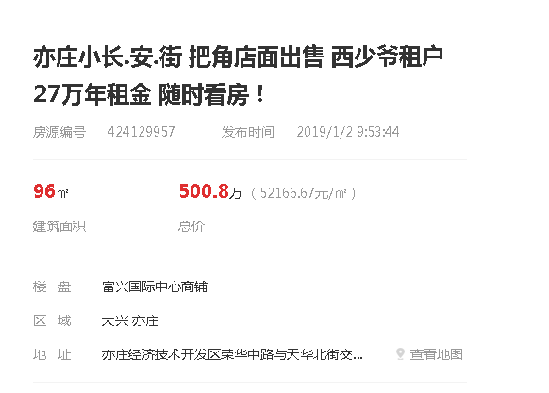

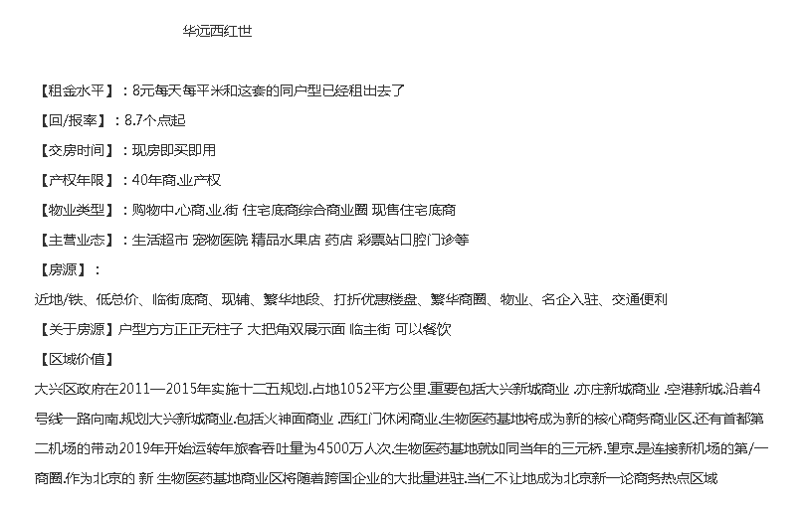

酒店案例
